2022_data
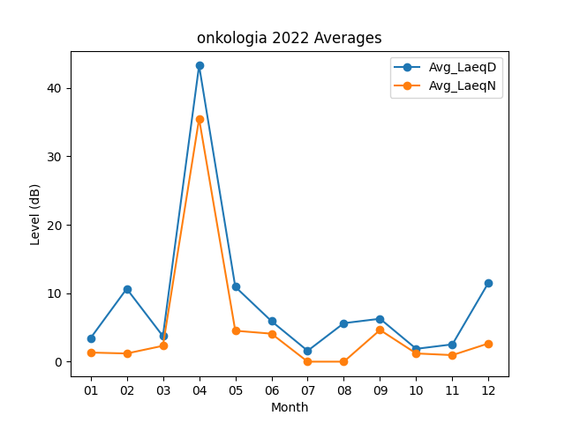
Month | Avg_LaeqD | Avg_LaeqN
01 | 3.4322580645 | 1.3322580645
02 | 10.653571429 | 1.1964285714
03 | 3.7290322581 | 2.3161290323
04 | 43.263333333 | 35.496666667
05 | 10.938709677 | 4.5193548387
06 | 5.92 | 4.09
07 | 1.5870967742 | 0
08 | 5.6258064516 | 0
09 | 6.27 | 4.63
10 | 1.8741935484 | 1.2
11 | 2.53 | 0.95666666667
12 | 11.574193548 | 2.6709677419

